Leia-me
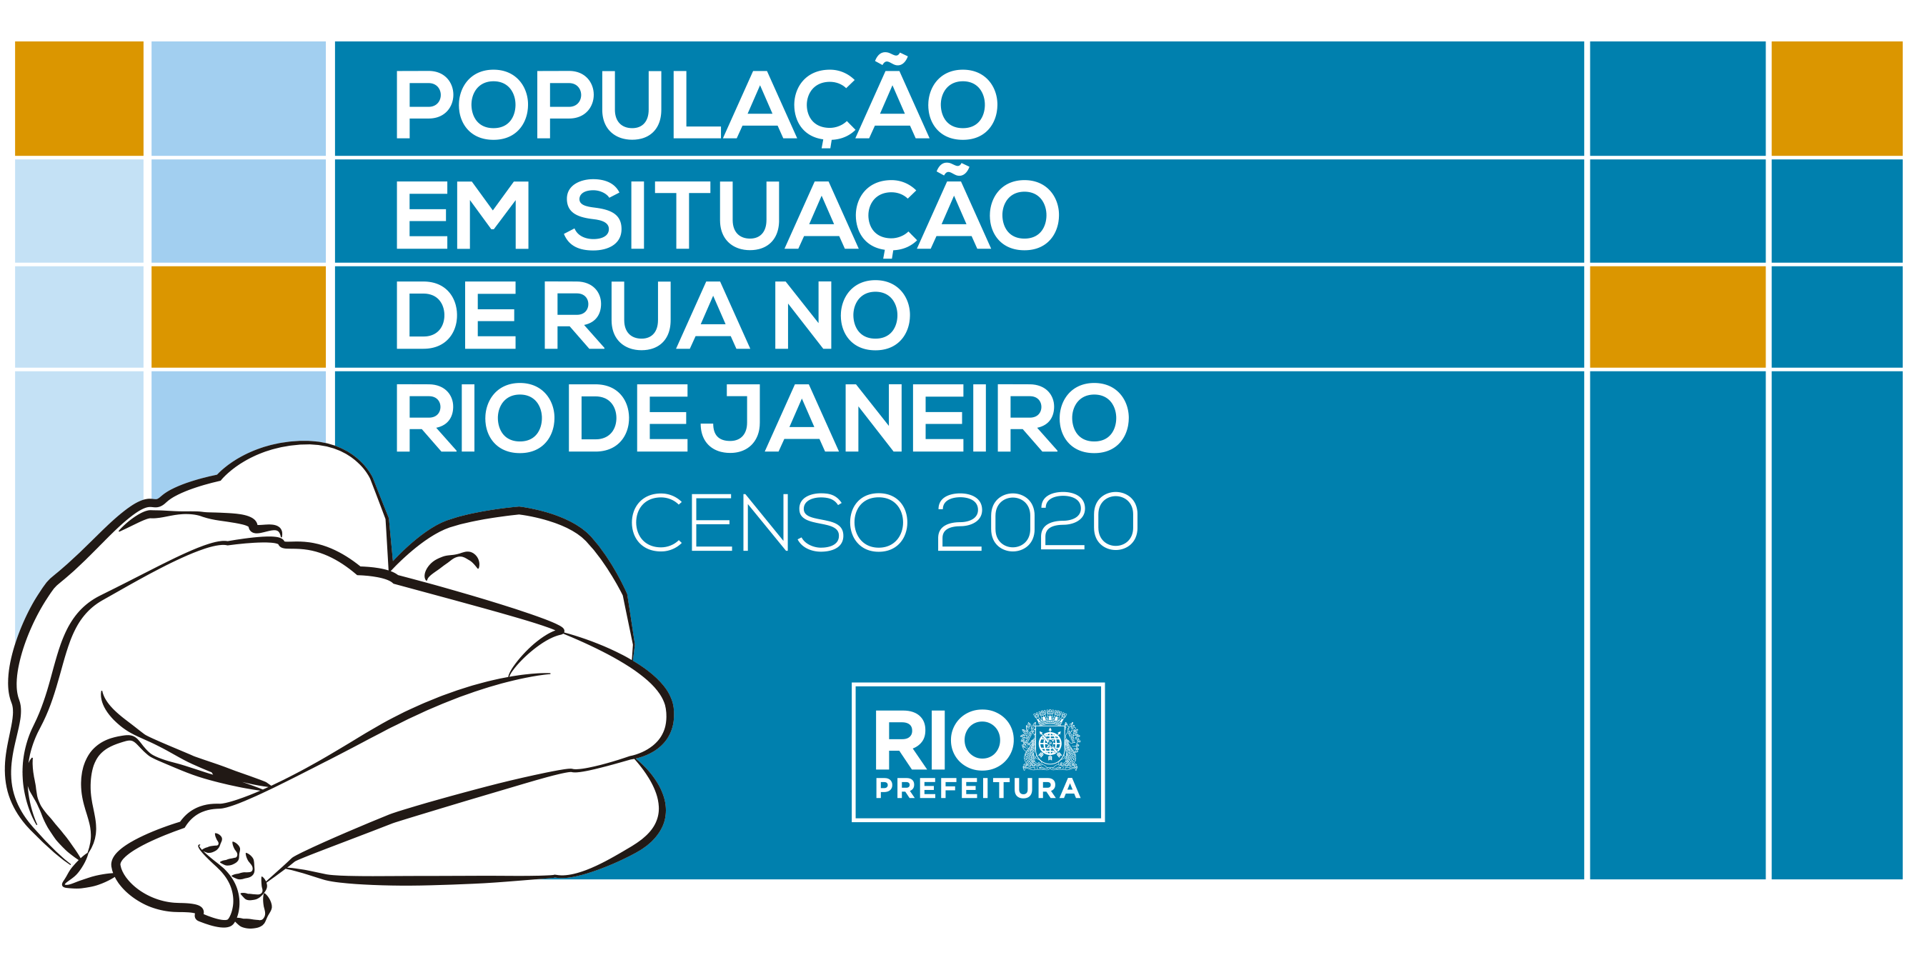

APRESENTAÇÃO
Os dados aqui apresentados são provenientes do Censo de População em Situação de Rua do Rio de Janeiro 2020, construído coletivamente entre o Instituto Municipal de Urbanismo Pereira Passos (IPP), a Secretaria Municipal de Assistência Social (SMAS; à época SMASDH) e a Secretaria Municipal de Saúde (SMS).
O Censo foi realizado de 26 de outubro de 2020 a 29 de outubro de 2020, e, portanto, os dados refletem a situação da população de rua da cidade nesta semana de referência.
Foram aplicados quatro diferentes formulários, a depender da situação e do local da entrevista: 1) Questionário Rua (pessoas na rua); 2) Questionário Cena de Uso (pessoas na rua, em locais/cenas de uso de drogas); 3) Questionário Unidades de Acolhimento (pessoas acolhidas em unidades de acolhimento públicas e conveniadas, quando foi possível visitar a unidade); e 4) Formulário Institucional (pessoas acolhidas em unidades de acolhimento públicas e conveniadas, quando não foi possível visitar a unidade [coleta indireta]). Nos casos em que a entrevista não pode ser feita (ex.: risco para o entrevistador), foi aplicado o Questionário de Observação, com um número reduzido de perguntas. Caso, no local da entrevista, houvesse pessoas com menos de 12 anos, foi aplicado o Questionário de Crianças ao responsável por esta.
Os questionários foram aplicados por uma empresa contratada por meio de licitação pública na modalidade técnica e preço, e a coleta de dados se deu em todos os turnos (manhã, tarde, noite/madrugada) e em toda a cidade do Rio de Janeiro. Para fins de operacionalização, a cidade do Rio foi regionalizada em quatro (4) grandes áreas, cada uma sendo visitada em um único dia. São elas: Zona Oeste (Dia 1); Centro (Dia 2); Zona Sul (Dia 3); e Zona Norte e Ilha do Governador (Dia 4).
Toda a documentação e mais detalhes sobre o Censo PopRua 2020 podem ser acessados por meio do link https://psr2020-pcrj.hub.arcgis.com/
Prefeitura da Cidade do Rio de Janeiro
Instituto Municipal de Urbanismo Pereira Passos - IPP
Secretaria Municipal de Assistência Social - SMAS
Secretaria Municipal de Saúde - SMS
CENSO DA POPULAÇÃO EM SITUAÇÃO DE RUA (2020) - RIO DE JANEIRO
PRINCIPAIS RESULTADOS E FILTROS
Abaixo, serão apresentados alguns dos principais resultados do Censo PopRua 2020 e os filtros que devem ser aplicados para que se chegue aos mesmos dados estatísticos divulgados no site oficial do Censo.
Total de pessoas em situação de rua: 7.272 | Variável: contagem das linhas da tabela
Pessoas nas ruas: 5.469 | Variável: Local_da_coleta_de_dados = Rua e Local_da_coleta_de_dados = Cenas de uso e Local_da_coleta_de_dados = Hospitais e CAPS
Pessoas acolhidas: 1.803 | Variável: Local_da_coleta_de_dados = Unidades de Acolhimento e Local_da_coleta_de_dados = Comunidades terapêuticas
Local da entrevista* | Variável: Bairro
* Se aplica tanto para pessoas nas ruas quanto para as acolhidas. No último caso, refere-se ao bairro da unidade de acolhimento/comunidade terapêutica.
Sexo | Variável: Sexo
Gênero | Variável: Genero
Cor / raça | Variável: Cor_raca
Faixa etária | Variável: Idade, Faixa_etaria e/ou Classificacao_idade
Mais detalhes sobre as variáveis podem ser encontrados no Dicionário de dados.

